Voorblad


Verbeterpunten toepasbare regels bruidsschat omgevingsplan

Toelichting
In dit overzicht vindt u de verbeterpunten voor de toepasbare regels van de bruidsschat voor het omgevingsplan.

Actueel overzicht
Dit overzicht wordt bijgewerkt als er een nieuw verbeterpunt is.
De actuele versie van dit bestand vindt u op de website van het Informatiepunt Leefomgeving (IPLO):
https://iplo.nl/digitaal-stelsel/toepasbare-regels-maken-aanleveren/verbeterpunten-toepasbare-regels-bruidsschat/

Tips
Controleer bij het verwerken van een verbeterpunt of er voor dezelfde activiteit en hetzelfde type toepasbare regels meer verbeterpunten zijn.
Filter daarvoor het overzicht op de Activiteitidentificatie en eventueel het Type toepasbare regel.

Historie
Datum | Wijziging
2026-07-27 | Omschrijving verbeterpunt bs084 aangevuld.
2026-07-08 | Verbeterpunten bs081 t/m bs086 toegevoegd.
2026-07-08 | Verbeterpunten verduidelijkt met links naar beschrijvingen en/of vervangende toepasbare regelbestanden op Gitlab. Bij deze verbeterpunten is verduidelijkt om welke bestanden op Gitlab het gaat. De datum van de meest recente publicatie is niet aangepast bij deze verbeterpunten, omdat het niet gaat om inhoudelijke verbeteringen.
2025-09-11 | Verbeterpunt bs080 toegevoegd. Toegevoegd dat verbeterpunt bs040 is vervallen vanwege verbeterpunt bs028. In de extra toelichting bij bs047 verduidelijkt welke teksten in het ontwerpdocument onderdeel zijn van de juridische regels in de bruidsschat.
2025-08-04 | Verbeterpunt bs079 toegevoegd.
2025-06-02 | Bij verbeterpunt bs005 in de kolom 'Omschrijving verbeterpunt' de volgende zin gewijzigd: 'U moet de overheid minimaal 4 weken voordat u begint informatie geven over de activiteit.' De zin is als volgt aangepast: 'U moet de overheid minimaal 1 week voordat u begint informatie geven over de activiteit.'
2025-04-14 | Verbeterpunten bs073 en bs074 toegevoegd. Document met extra toelichting bij bs047 toegevoegd aan dit overzicht.
2025-04-01 | Link naar pdf-document hersteld met aanvullende toelichting bij verbeterpunt bs047 'Verkeerde naam voor beslissing over hoogte van daknok'. De link naar het document werkte niet meer.
2024-12-09 | Verbeterpunten bs063 tot en met bs072 toegevoegd. Verbeterpunt bs072 is toegevoegd naar aanleiding van een wijziging in het Besluit bouwwerken leefomgeving (Bbl). Het gaat om een wijziging voor de activiteit 'Gewoon onderhoud verrichten aan een bouwwerk'. Deze wijziging gaat in op 1 januari 2025.
2024-12-09 | Bij verbeterpunt bs001 toegevoegd dat het verbeterpunt is verwerkt in het nieuwe STTR-bestand en ontwerpdocument van verbeterpunt bs068
2024-12-09 | Bij verbeterpunt bs045 toegevoegd dat dit verbeterpunt is vervallen vanwege verbeterpunt bs072.
2024-12-09 | Bij verbeterpunten bs029 t/m bs038 en bs040 t/m bs044 onderstaande tekst verwijderd: Tijdens het onderzoek naar de onjuiste datum voor inwerkingtreding is nog een andere datum ontdekt die niet goed stond. In de toelichting bij maatregelen G25080, G25082, G25083 en G25085 in het bestand Maatregelen – GeluidProdAndereAct stond bij 'woonschip' 2 keer de datum ‘1 januari 2023’. Dit moet de datum ‘1 juli 2022’ zijn (volgens art 22.68 van de bruidsschat). Dit is ook aangepast. Deze tekst is alleen relevant voor de activiteit 'Geluid veroorzaakt door activiteiten'. Dit heeft geen gevolgen voor de Maatregelen op maat waar deze verbeterpunten betrekking op hebben. U hoeft niets te wijzigen aan de toepasbare regels voor deze Maatregelen op maat.
2024-12-09 | De titel van de kolom 'Soort verbeterpunt' gewijzigd in 'Prioriteit en soort verbeterpunt'. Tussen de prioriteit en de omschrijving staat nu ook een streepje, om de leesbaarheid te verbeteren.
2024-12-09 | Voor verbeterpunten bs070 en bs071 In de kolom 'Prioriteit en soort verbeterpunt' zijn 2 nieuwe soorten prioriteiten toegevoegd: - 1 - Wijziging Bbl: Voor verbeterpunt bs072 - 2 - Koppeling werkzaamheid: voor verbeterpunten bs070 en bs071
2024-11-04 | Verbeterpunt bs062 toegevoegd.
2024-11-04 | Bij verbeterpunten bs053, bs054 en bs059 in de kolom 'Advies' de volgende tekst toegevoegd: 'Let op: het kan voorkomen dat bij het in beheer nemen van de bruidsschat artikelnummers zijn gewijzigd. Kijk daarom wat het juiste artikelnummer is in uw omgevingsplan.'
2024-11-04 | Bij verbeterpunt bs023 de verwijzing naar meer informatie over impliciete antwoorden verplaatst van de kolom 'Verwijzing GitLab' naar de kolom 'Verwijzing overig'.
2024-11-04 | Bij verbeterpunten bs005 en bs027 in de kolom 'Advies' de volgende tekst toegevoegd: 'Let op: deze Vergunningcheck is gekoppeld aan de locatie 'oppervlaktewaterlichamen beheer van de waterkwaliteit'. Zorg dat deze koppeling niet wordt verbroken bij het vervangen van de Vergunningcheck.'
2024-11-04 | In de kolom 'Advies' indien van toepassing toegevoegd: 'Let op: er kan een nieuwer STTR-bestand beschikbaar zijn als er meer verbeterpunten voor dezelfde activiteit zijn. Is er een nieuwer STTR-bestand? Dan bevat dat ook de aanpassingen voor dit verbeterpunt.'
2024-11-04 | De kolom 'Verwijzing overzicht Maatregelen op maat' toegevoegd. In die kolom indien van toepasing de volgende opmerking opgenomen 'Op GitLab kunt u een overzicht downloaden van alle Maatregelen op maat bij de bruidsschat. Dit overzicht wordt aan het einde van de maand bijgewerkt als er nieuwe verbeterpunten zijn voor Maatregelen op maat.'
2024-11-04 | In de kolom 'Verwijzing GitLab' de tekst 'Geen verwijzing' vervangen door 'Geen nieuw STTR-bestand of ontwerpdocument beschikbaar voor dit verbeterpunt. Let op: zijn er ook andere verbeterpunten voor dezelfde activiteit met nieuwe STTR-bestanden? Die STTR-bestanden bevatten dit verbeterpunt niet, tenzij anders is vermeld.'.
2024-11-04 | In de kolom 'Soort verbeterpunt' een prioriteit toegevoegd. 1 is de hoogste prioriteit en 6 de laagste
2024-11-04 | De kolom 'Nummer' toegevoegd met een nummer per verbeterpunt
2024-07-19 | 4 verbeterpunten m.b.t. maatregelen op maat toegevoegd. Eerste versie van het overzicht in de vorm van een Excel-bestand.
2024-05-13 | Verbeterpunten bs075 tot en met bs078 toegevoegd.
2024-05-13 | Bij verbeterpunten bs005 en bs027 in de kolom 'Advies' is de tekst na 'Let op:' aangepast om duidelijk te maken dat de toepasbare regels een geo-vraag bevatten met een koppeling naar een locatie.
2024-05-13 | Bij verbeterpunt bs074 is het blad 'Extra toelichting bij bs074' aangepast vanwege verbeterpunt bs075.

Extra toelichting bij bs047
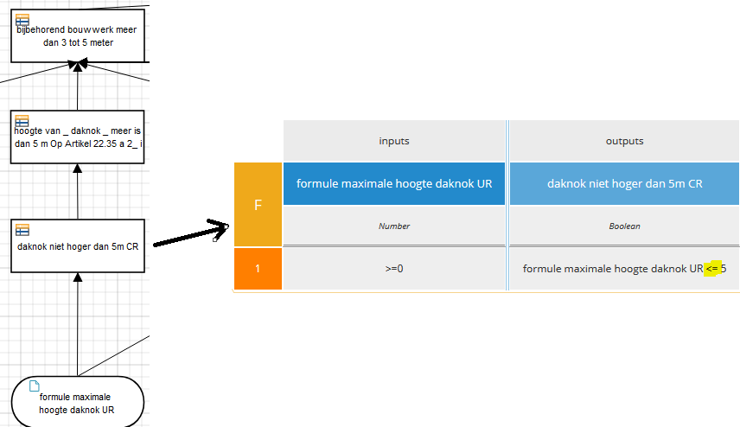
Aanvullende toelichting bij verbeterpunt bs047 ‘Verkeerde naam voor beslissing over hoogte van daknok’
Verkeerde naam voor beslissing over hoogte van daknok Eén van de verbeterpunten voor gemeenten is het veranderen van de naam van een beslissing. Het gaat over een beslissing over de hoogte van de daknok in de Vergunningcheck voor de activiteit ‘Bijbehorend bouwwerk of een uitbreiding daarvan bouwen, in stand houden of gebruiken’. De beslissing werkt juist en klopt met de regelgeving, maar de naam is verkeerd. Dit is verwarrend voor de persoon die deze vergunningcheck beheert en wil wijzigen. De verkeerde naam heeft geen gevolgen voor initiatiefnemers die deze vergunningcheck doen in het Omgevingsloket.
Advies is om naam van beslissing aan te passen Wilt u verwarring voorkomen als u deze vergunningcheck nu of op een later moment wijzigt? Verander dan de naam van de beslissing in ‘hoogte van _ daknok _ niet meer is dan 5m’. Hieronder leest u meer over hoe het Rijk deze beslissing voor deze vergunningcheck heeft gemodelleerd.
Vergunningvrij bouwen als hoogte daknok niet meer is dan 5 meter In artikel 22.36 van de bruidsschat in het omgevingsplan staat dat een initiatiefnemer geen vergunning nodig heeft als de hoogte van de daknok van zijn bijbehorend bouwwerk niet meer is dan 5 meter. Dit staat in 2° onder lid a. Artikel 22.36 Binnenplanse vergunningvrije activiteiten van rechtswege in overeenstemming met dit omgevingsplan Onverminderd de overige bepalingen van deze afdeling en de bepalingen van afdeling 22.3 zijn in ieder geval in overeenstemming met dit omgevingsplan a. het bouwen, in stand houden en gebruiken van een bijbehorend bouwwerk of een uitbreiding daarvan als bedoeld in artikel 22.27, onder a, als in aanvulling op de in dat onderdeel gestelde eisen ook wordt voldaan aan de volgende eisen: 1°. voor zover op een afstand van niet meer dan 4 m van het oorspronkelijk hoofdgebouw, niet hoger dan: i. 5 m; ii. 0,3 m boven de bovenkant van de scheidingsconstructie met de tweede bouwlaag van het hoofdgebouw; en iii. het hoofdgebouw; 2°. voor zover op een afstand van meer dan 4 m van het oorspronkelijk hoofdgebouw: i. als het bijbehorend bouwwerk of de uitbreiding daarvan hoger is dan 3 m: voorzien van een schuin dak, de dakvoet niet hoger dan 3 m, de daknok gevormd door twee of meer schuine dakvlakken, met een hellingshoek van niet meer dan 55°, en waarbij de hoogte van de daknok niet meer is dan 5 m en verder wordt begrensd door de volgende formule: maximale daknokhoogte [m] = (afstand daknok tot de perceelsgrens [m] x 0,47) + 3; en ii. functioneel ondergeschikt aan het hoofdgebouw, tenzij het gaat om huisvesting in verband met mantelzorg;
Grondslag is verwerkt in toepasbare regelbestand De grondslag voor het vergunningvrij bouwen is ook in het toepasbare regelbestand van de Vergunningcheck gemodelleerd. Het Rijk heeft als uitgangspunt om namen van grondslagen altijd positief te formuleren. Daarom is de grondslag ‘hoogte van _ daknok _ meer is dan 5m’ aangemaakt.
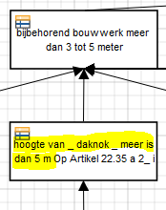
Grondslag is verwerkt in de beslissing Het feit dat de wettekst het heeft over niet hoger dan 5 meter, moet vervolgens in de logica van de bedrijfsregels worden verwerkt. Dat gebeurt in de beslissing één niveau hoger. Het Rijk heeft dit als volgt gedaan: in de beslissing ‘bijbehorend bouwwerk meer dan 3 tot 5 meter’ is te zien dat de ‘hoogte van _ daknok _ meer is dan 5m’ false is.

Waar ging het mis? De manier waarop de beslissing ‘hoogte van _ daknok _ meer is dan 5m’ wordt gevuld, wordt bepaald in de conversieregel in het niveau daar onder. Daar ziet u een vergelijking die kleiner dan of gelijk aan 5 bevat (‘<= 5’). En niet meer dan 5 (‘> 5’) wat u zou verwachten. Eigenlijk klopt dus de naam ‘hoogte van _ daknok _ meer is dan 5m’ niet. Dit zou ‘hoogte van _ daknok NIET meer is dan 5m’ moeten zijn. Als u kijkt naar de beslisstructuur dan ziet u dat die wel klopt. Omdat ‘hoogte van _ daknok _ meer is dan 5m’ dus eigenlijk ‘hoogte van _ daknok NIET meer is dan 5m’ betekent.

Extra toelichting bij bs074
 | Aanvullende toelichting bij verbeterpunt bs074 'Formulier voor de vergunningplicht voor de activiteit 'Propaan of propeen opslaan in meer dan twee opslagtanks' toont 4 indieningsvereisten niet op de juiste wijze'

 | Toelichting De tweede vraag van het indienformulier voor de vergunningplicht van 'Propaan of propeen opslaan in meer dan twee opslagtanks' “Geef aan hoeveel propaan of propeen u in totaal gaat opslaan in de opslagtanks waarop uw aanvraag betrekking heeft” leidt bij het antwoord: ‘meer dan 50 m3’, niet tot alle vereiste indieningsvereisten. De volgende indieningsvereisten ontbreken: - de vraag naar de jaarlijkse doorzet (“Doorzet per jaar: Geef aan hoeveel kubieke meters propaan of propeen u elk jaar gaat doorzetten.”), - de bijlage ‘Coördinaten van ‘bovengrondse opslagtank en vulpunt’, - de bijlage ‘Coördinaten van vulpunt, aansluitpunten en leidingen van ondergrondse opslagtank’ - de bijlage ‘Beschrijving ongewone voorvallen’ worden dan niet uitgevraagd. Deze worden wel uitgevraagd bij andere antwoordopties en daarmee staan ze wel in het geleverde toepasbare regelbestand. Echter zijn ze niet ook gekoppeld aan de beslissing die leidt tot wat er aan indieningsvereisten wordt uitgevraagd als er gekozen is voor het antwoord: ‘meer dan 50 m3’ bij de vraag opslagtanks “Geef aan hoeveel propaan of propeen u in totaal gaat opslaan in de opslagtanks waarop uw aanvraag betrekking heeft”. Het is dus nodig om de 4 missende indieningsvereisten ook aan die beslissing te koppelen/ toe te voegen. Bijgeleverd is de manier om dit in de geleverde toepasbare regels op te lossen. Het betreft het aanpassen op 2 plekken in de toepasbare regels.
 | Aanpassingen op plek 1 In de decision ‘aanvullende gegevens ten hoogste 50 m3 en meer dan 600 m3 of meer dan 50 m3’ worden de 4 indieningsvereisten toegevoegd. Dit is met groen aangegeven in de decision table: het betreft kolommen D, E, F en G. Let op: het toevoegen van de 4 indieningsvereisten als kolommen aan deze beslissing maakt ook dat rijen 3 t/m 6 moeten worden toegevoegd. N.B. let op dat de ‘true’ en ‘false’ altijd met kleine letters moeten worden geschreven in een decision table.
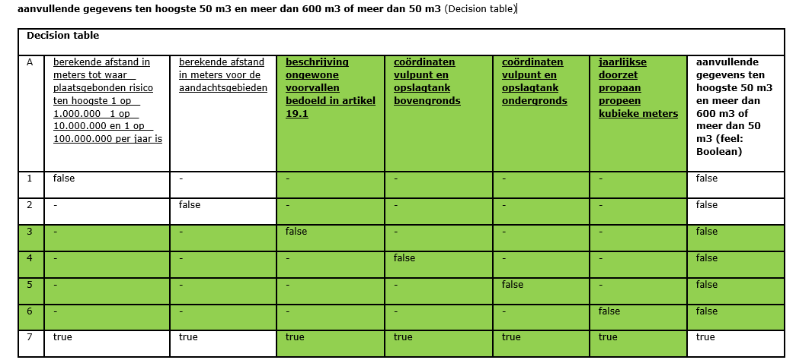 | Afbeelding bij aanpassingen: juiste beslissing met toevoeging ontbrekende 4 indieningsvereisten in groen
 | Aanpassingen op plek 2 De vereisten stonden al in het toepasbare regelbestand en kunnen worden verwijderd bij de decision ‘ten hoogste 50 m3 en meer dan 600 m3’. Door ze te verplaatsen zullen ze voor alle opties waar het nodig is uitgevraagd worden en niet alleen bij ‘ten hoogste 50 m3 en meer dan 600 m3’. In de aangevulde ontwerpdocumentatie versie ‘UR vergunning opslaan propaan V4 250303’ wordt in kolommen C, D, E en F in rood aangegeven dat bij de 4 indieningsvereisten als voorwaarde is toegevoegd dat ze ook moeten worden uitgevraagd bij antwoord: ‘meer dan 50 m3’. Let op: rijen 3 t/m 6 zijn door het verwijderen van de indieningsvereisten op deze plek overbodig geworden. Deze moeten verwijderd worden.
 | Afbeelding bij aanpassingen: weghalen 4 indieningsvereisten die zijn verplaatst naar niveau waar ze bij alle situaties waar ze nodig zijn worden uitgevraagd
 | 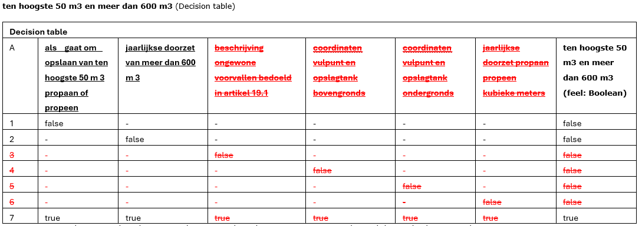

 | Aangepaste ontwerpdocumentatie Opslaan propaan of propeen
 | UR vergunning opslaan propaan V4 250303

 | Aanleiding van wijzigingen in ontwerpdocumentatie Artikel 22.262 lid 2 c bevat ook de voorwaarde of meer dan 50 m3 propaan of propeen van vraag 4. De gegevens en bescheiden genoemd onder lid b, moeten ook dan uitgevraagd worden. De aanpassingen in het ontwerpdocument staan hieronder in rood. In cursief is weergegeven welke teksten onderdeel zijn van de juridische regels in de bruidsschat.

 | Artikel 22.262 Omgevingsvergunning opslaan propaan of propeen 2. Bij een aanvraag om een omgevingsvergunning worden de volgende gegevens en bescheiden verstrekt: a. het aantal opslagtanks, met voor iedere opslagtank: 1°. de hoeveelheid die ten hoogste wordt opgeslagen in kubieke meters; 2°. de grootte in kubieke meters; en 3°. een aanduiding of het gaat om een bovengrondse of ondergrondse opslagtank;
 | Bijlage: Gegevens opslagtanks Voeg als bijlage toe: een overzicht met de gegevens van elke opslagtank. Neem in de bijlage voor elke opslagtank de volgende gegevens op: • of het gaat om een opslagtank voor propaan of voor propeen • de grootte van de opslagtank in kubieke meters • of het gaat om een bovengrondse of een ondergrondse opslagtank b. als het gaat om het opslaan van ten hoogste 50 m3 propaan of propeen met een jaarlijkse doorzet van ten hoogste 600 m3:
Nieuwe tekst toegevoegd: | c. als het gaat om het opslaan van ten hoogste 50 m3 propaan of propeen met een jaarlijkse doorzet van meer dan 600 m3 of meer dan 50 m3 propaan of propeen: 1°. de gegevens en bescheiden, genoemd onder b;

 | Vraag 4 (radiobuttons): Geef aan hoeveel propaan of propeen u in totaal gaat opslaan in de opslagtanks waarop uw aanvraag betrekking heeft. • Niet meer dan 50 m3 • Meer dan 50 m3
 | Vraag 5 (radiobuttons): Geef aan hoeveel propaan of propeen u jaarlijks gaat doorzetten. • Niet meer dan 600 m3 • Meer dan 600 m3 b. als het gaat om het opslaan van ten hoogste 50 m3 propaan of propeen met een jaarlijkse doorzet van ten hoogste 600 m3: 1°. de jaarlijkse doorzet in kubieke meters;
 | Indien • vraag 4= Niet meer dan 50 m3 EN vraag 5= (Ten hoogste 600 m3 OF Meer dan 600m3)
Nieuwe tekst toegevoegd: | OF • vraag 4= Meer dan 50 m3

Doorgehaalde tekst is verwijderd: | DAN: Vraag 6 (invulveld): Doorzet niet meer dan 600 m3 per jaar: Geef aan hoeveel kubieke meters propaan of propeen u elk jaar gaat doorzetten. b. als het gaat om het opslaan van ten hoogste 50 m3 propaan of propeen met een jaarlijkse doorzet van ten hoogste 600 m3: 2°. als het gaat om een bovengrondse opslagtank: de coördinaten van het vulpunt en de opslagtank;
 | Indien • vraag 4= Niet meer dan 50 m3 EN • vraag 5= Niet meer dan 600 m3 OF Meer dan 600m3)
Nieuwe tekst toegevoegd: | OF • vraag 4= Meer dan 50 m3
 | Bijlage: Coördinaten van bovengrondse opslagtank en vulpunt Intro Voeg als bijlage toe: de coördinaten van de volgende onderdelen van elke bovengrondse opslagtank met propaan of propeen: • de opslagtank • het vulpunt Lees meer Voeg bij voorkeur een geografisch bestand van de coördinaten toe. Kijk bovenaan dit scherm onder ‘Bestandsformaten’ welke formaten u daarvoor kunt gebruiken. Heeft u geen geografisch bestand? Neem de coördinaten dan op in een lijst of een kaartje. Gaat u de activiteit veranderen of uitbreiden? Dan hoeft u deze coördinaten alleen bij te voegen als de plek verandert. Welk coördinatenstelsel gebruikt u hiervoor? Gebruik voor de coördinaten het stelsel van de Rijksdriehoeksmeting (RD). In het [Omgevingsloket](/) kunt u met Regels op de kaart de RD-coördinaten opzoeken.
 | b. als het gaat om het opslaan van ten hoogste 50 m3 propaan of propeen met een jaarlijkse doorzet van ten hoogste 600 m3: 3°. als het gaat om een ondergrondse opslagtank: de coördinaten van het vulpunt, de bovengrondse vloeistofvoerende leiding en de aansluitpunten van die leiding en pomp; en
Nieuwe tekst toegevoegd: | Indien • vraag 4= Niet meer dan 50 m3 EN • vraag 5= Niet meer dan 600 m3 OF Meer dan 600m3) OF • vraag 4= Meer dan 50 m3
 | Bijlage: Coördinaten van vulpunt, aansluitpunten en leidingen van ondergrondse opslagtank Intro Voeg als bijlage toe: de coördinaten van de volgende onderdelen van elke bovengrondse opslagtank met propaan of propeen: • het vulpunt • de bovengrondse vloeistofvoerende leiding • de aansluitpunten van de bovengrondse vloeistofvoerende leiding en de pomp Lees meer Voeg bij voorkeur een geografisch bestand van de coördinaten toe. Kijk bovenaan dit scherm onder ‘Bestandsformaten’ welke formaten u daarvoor kunt gebruiken. Heeft u geen geografisch bestand? Neem de coördinaten dan op in een lijst of een kaartje. Gaat u de activiteit veranderen of uitbreiden? Dan hoeft u deze coördinaten alleen bij te voegen als de plek verandert.
 | Welk coördinatenstelsel gebruikt u hiervoor? Gebruik voor de coördinaten het stelsel van de Rijksdriehoeksmeting (RD). In het [Omgevingsloket](/) kunt u met Regels op de kaart de RD-coördinaten opzoeken. 4°. een beschrijving van de ongewone voorvallen en de nadelige gevolgen daarvan, bedoeld in artikel 19.1, eerste lid, van de Omgevingswet, die zich kunnen voordoen en de passende maatregelen die worden getroffen voor het voorkomen daarvan; en
 | b. als het gaat om het opslaan van ten hoogste 50 m3 propaan of propeen met een jaarlijkse doorzet van ten hoogste 600 m3: 4°. een beschrijving van de ongewone voorvallen en de nadelige gevolgen daarvan, bedoeld in artikel 19.1, eerste lid, van de Omgevingswet, die zich kunnen voordoen en de passende maatregelen die worden getroffen voor het voorkomen daarvan; en
 | Indien • vraag 4= Niet meer dan 50 m3 EN • vraag 5= Niet meer dan 600 m3 OF Meer dan 600m3)
Nieuwe tekst toegevoegd: | OF • vraag 4= Meer dan 50 m3

 | DAN:
 | Bijlage: Beschrijving ongewone voorvallen Voeg als bijlage toe: een beschrijving van de ongewone voorvallen die zich kunnen voordoen en de nadelige gevolgen daarvan. Beschrijf ook de maatregelen die worden getroffen voor het voorkomen van ongewone voorvallen en de nadelige gevolgen daarvan. Toelichting - Lees meer: Waarom zijn deze gegevens nodig? Een ongewoon voorval kan verschillende effecten veroorzaken, zoals brand, explosie of significante veranderingen in de emissies ten opzichte van het continue patroon. Het is van belang dat vooraf inzicht bestaat in de ongewone voorvallen die zich kunnen voordoen en welke daarop toegesneden maatregelen worden getroffen om deze voorvallen en de nadelige gevolgen daarvan te voorkomen. Op grond van artikel 19.1 van de Omgevingswet wordt onder het voorkomen van de nadelige gevolgen van een ongewoon voorval ook het volgende verstaan: • het zoveel mogelijk beperken of ongedaan maken van die gevolgen • het voorkomen dat het voorval verergert, voortduurt of zich herhaalt • het wegnemen van de oorzaak van het voorval
 | Wat moet er in de beschrijving staan? De inhoud van de beschrijving hangt af van de concrete bedrijfs- en omgevingsomstandigheden. De volgende aspecten zijn vooral van belang: • aard en hoeveelheid van de gevaarlijke stoffen die aanwezig zijn in een ippc-installatie of andere milieubelastende installatie • aanwezigheid van stoffen die bij een ongewoon voorval, zoals brand, kunnen worden omgezet in bepaalde chemicaliën die bij ongecontroleerd vrijkomen in het milieu een aanzienlijke belasting van de fysieke leefomgeving kunnen opleveren • aard van de handelingen die met de betrokken gevaarlijke stoffen worden verricht • gevoeligheid van de omgeving Heeft u deze informatie niet beschikbaar? Neem dan contact op met de leverancier van uw opslagtank. In veel gevallen kunt u hier namelijk volstaan met veiligheidsprotocollen en de eisen die de leverancier stelt aan het gebruik van de opslagtank.
Nieuwe tekst toegevoegd: | c. als het gaat om het opslaan van ten hoogste 50 m3 propaan of propeen met een jaarlijkse doorzet van meer dan 600 m3 of meer dan 50 m3 propaan of propeen: 1°. de gegevens en bescheiden, genoemd onder b; 2°. de berekende afstand in meters tot waar het plaatsgebonden risico ten hoogste 1 op de 1.000.000, 1 op de 10.000.000 en 1 op de 100.000.000 per jaar is en de aan de berekening ten grondslag liggende rekenbestanden; en

 | (Indien vraag 4 = Niet meer dan 50 m3 EN vraag 5= Meer dan 600 m3) OF vraag 4 =Meer dan 50 m3
 | Bijlage: Afstanden en rekenbestanden plaatsgebonden risico: Tekst - Intro: Voeg als bijlage toe: de berekende afstand in meters tot waar het plaatsgebonden risico ten hoogste 1 op de miljoen, 1 op de tien miljoen en 1 op de honderd miljoen per jaar is. Voeg ook de rekenbestanden toe die de grondslag zijn voor de berekeningen. Toelichting - Lees meer: Waarom zijn deze gegevens nodig? De omgevingsvergunning kan alleen worden verleend als een grenswaarde voor het plaatsgebonden risico van de activiteit in acht wordt genomen van ten hoogste 1 op de miljoen per jaar voor kwetsbare en zeer kwetsbare gebouwen en kwetsbare locaties. Welke rekenmethode moet u hanteren bij het bepalen van de afstanden? Op het berekenen van het plaatsgebonden risico zijn de modulen I en II van het Rekenvoorschrift omgevingsveiligheid en Safeti-NL van toepassing. Het Rekenvoorschrift omgevingsveiligheid en de software modellen die van toepassing zijn staan in het [Handboek Omgevingsveiligheid]( https://omgevingsveiligheid.rivm.nl/handboek-omgevingsveiligheid).
Doorgehaalde teks is verwijderd: | 23°. de berekende afstand in meters voor de aandachtsgebieden, bedoeld in artikel 5.12 van het Besluit kwaliteit leefomgeving, en de aan de berekening ten grondslag liggende rekenbestanden.
 | Indien (vraag 4 = Niet meer dan 50 m3 EN vraag 5= Meer dan 600 m3) OF vraag 4 =meer dan 50 m3
Nieuwe tekst toegevoegd: | Bijlage: Afstanden en rekenbestanden aandachtsgebieden Tekst - Intro: Voeg als bijlage toe: de berekende afstand in meters voor het brandaandachtsgebied en het explosieaandachtsgebied. Voeg ook de rekenbestanden toe die de grondslag zijn voor de berekeningen. Toelichting - Lees meer: Berekende afstand voor aandachtsgebieden Op grond van het Besluit kwaliteit leefomgeving wordt voor beperkt kwetsbare, kwetsbare en zeer kwetsbare gebouwen en beperkt kwetsbare en kwetsbare locaties binnen een brandaandachtsgebied en een explosieaandachtsgebied rekening gehouden met de kans op het overlijden van een groep van tien of meer personen per jaar als rechtstreeks gevolg van een ongewoon voorval veroorzaakt door een activiteit. De begrenzing van de aandachtsgebieden is opgenomen in het Besluit kwaliteit leefomgeving. In [bijlage VII bij het Besluit kwaliteit leefomgeving](https://wetten.overheid.nl/jci1.3:c:BWBR0041313&bijlage=VII) zijn voor een aantal activiteiten afstanden aangegeven. Voor andere activiteiten moeten de afstanden worden berekend. Bij de aanvraag voegt u de berekende afstand van de aandachtsgebieden.
 | Welke rekenmethode moet u hanteren bij het bepalen van de afstanden? Voor het berekenen van aandachtsgebieden zijn in het Handboek omgevingsveiligheid stappenplannen opgenomen. Op het berekenen van de afstand voor een aandachtsgebied is het volgende van toepassing: • Voor een brandaandachtsgebied: het Stappenplan bepalen brandaandachtsgebieden en het Rekenvoorschrift omgevingsveiligheid. • Voor een explosieaandachtsgebied: het Stappenplan bepalen explosieaandachtsgebieden en het Rekenvoorschrift omgevingsveiligheid. Per stappenplan is aangegeven welke stappen gevolgd moeten worden om tot een aandachtsgebied te komen met de software programma’s Safeti-NL en Carola. In de stappenplannen wordt verwezen naar het Rekenvoorschrift omgevingsveiligheid. De stappenplannen bevatten onderdelen voor het bepalen van het aandachtsgebied met Safeti-NL en Carola (alleen het Stappenplan bepalen brandaandachtsgebieden). Als de afstand voor het plaatsgebonden risico voor een activiteit berekend moet worden met Safeti-NL, wordt uit het stappenplan het onderdeel over het bepalen van het aandachtsgebied met Safeti-Nl gevolgd. Hetzelfde geldt voor Carola.
 | Welke informatie moet u bij de rekenbestanden opnemen? Binnen een aandachtsgebied zijn verschillende zones te onderscheiden die bepalend kunnen zijn voor de mate waarin de gemeente van oordeel is dat het bieden van bescherming zinvol, haalbaar en betaalbaar is. Het rekenbestand bevat alle informatie die gebruikt is voor het bepalen van de aandachtsgebieden. Dit is de volgende informatie: • informatie over de scenario’s die bij de berekening zijn gebruikt • informatie over de zones binnen een aandachtsgebied die specifiek van belang zijn bij een plasbrand, fakkelbrand, kokende vloeistof-gasexpansie-explosie (Boiling Liquid Expanding Vapor Explosion, BLEVE), andersoortige explosie dan een BLEVE • informatie die de gemeente nodig heeft voor een evenwichtige afweging van de risico’s en de mogelijke beschermende maatregelen

Extra toelichting bij bs081
 | Aanvullende toelichting bij verbeterpunt bs081 'Verkeerde uitkomst Vergunningcheck voor Nieuw kozijn plaatsen of vervangen'

 | Toelichting De toepasbare regels voor de Vergunningcheck voor de activiteit 'Kozijn, kozijninvulling, gevelpaneel of boeideel, of stucwerk bouwen, in stand houden of gebruiken' sluiten niet goed aan op de werkzaamheid 'Nieuw kozijn plaatsen of vervangen'. Voor het uitvoeren van gewoon onderhoud geeft de Vergunningcheck nu als uitkomst dat een vergunning nodig is (vergunningplichtig). Dit moet vergunningvrij zijn. Initiatiefnemers die gewoon onderhoud doen, krijgen nu de verkeerde uitkomst. Voeg een extra vraag toe om vast te stellen of het gaat om gewoon onderhoud van een gevel of kozijn. Gaat het om gewoon onderhoud? Dan moet de uitkomst vergunningvrij zijn. Gaat het niet om gewoon onderhoud, dan moeten de bestaande vragen worden gesteld. In het ontwerpdocument hieronder ziet u hoe u dit doet.
 | Ontwerpdocumentatie Kozijn bouwen, in stand houden of gebruiken - Vergunningcheck

 | Wetteksten
 | Besluit bouwwerken leefomgeving artikel 2.29 (vergunningvrije omgevingsplanactiviteiten met betrekking tot bouwwerken)
 | Onverminderd regels in het omgevingsplan over het in stand houden van een bouwwerk die betrekking hebben op de ernstige ontsiering van het uiterlijk van dat bouwwerk, geldt het verbod, bedoeld in artikel 5.1, eerste lid, van de wet, om zonder omgevingsvergunning een omgevingsplanactiviteit te verrichten, niet voor een omgevingsplanactiviteit voor zover de activiteit betrekking heeft op een van de volgende bouwwerken: a. een bouwwerk voor zover daaraan gewoon onderhoud wordt verricht en daarbij detaillering, profilering en vormgeving van het bouwwerk niet wijzigen; e. een kozijn, kozijninvulling, gevelpaneel, isolatieplaat of boeideel, of stucwerk, bij plaatsing in of aan de achtergevel of een niet naar openbaar toegankelijk gebied gekeerde zijgevel van een hoofdgebouw, of in of aan een gevel van een bijbehorend bouwwerk, voor zover die gevel is gelegen in achtererfgebied;

 | Besluit bouwwerken leefomgeving artikel 2.30 (inperking vergunningvrije omgevingsplanactiviteiten met betrekking tot bouwwerken vanwege cultureel erfgoed)
 | 1. Op een omgevingsplanactiviteit die wordt verricht in, aan of op een gemeentelijk monument, voorbeschermd gemeentelijk monument, provinciaal monument, voorbeschermd provinciaal monument, rijksmonument of voorbeschermd rijksmonument is artikel 2.15f niet van toepassing. 2. Op een omgevingsplanactiviteit die wordt verricht bij een gemeentelijk monument, voorbeschermd gemeentelijk monument, provinciaal monument, voorbeschermd provinciaal monument, rijksmonument of voorbeschermd rijksmonument zijn alleen de volgende onderdelen van artikel 2.15f van toepassing: a. artikel 2.15f, onder a, voor zover ook kleur en materiaalsoort van het bouwwerk niet wijzigen; en b. artikel 2.15f, onder b, c, f, h, i, k, l, p, onder 2° tot en met 8°, q en r. 3. Op een omgevingsplanactiviteit die wordt verricht op een locatie waaraan in het omgevingsplan de functie-aanduiding rijksbeschermd stads- of dorpsgezicht is gegeven, is van toepassing: a. artikel 2.15f, onder a, alleen voor zover ook kleur en materiaalsoort van het bouwwerk niet wijzigen; en b. artikel 2.15f, onder b tot en met r, alleen voor zover het gaat om: 1°. inpandige wijzigingen; 2°. een wijziging van een achtergevel of achterdakvlak, als die gevel of dat dakvlak niet naar openbaar toegankelijk gebied is gekeerd; 3°. een bouwwerk op gebouwerf aan de achterkant van een hoofdgebouw, als dat gebouwerf niet ook deel uitmaakt van het gebouwerf aan de zijkant van dat gebouw en niet naar openbaar toegankelijk gebied is gekeerd; of 4°. een bouwwerk op een locatie die onderdeel is van openbaar toegankelijk gebied.

 | Werkzaamheid
 | De werkzaamheid is: • Nieuw kozijn plaatsen of vervangen • Gevel isoleren, gevelpaneel vervangen of andere werkzaamheden aan de gevel uitvoeren

 | Uitvoeringsregels
Nieuwe tekst toegevoegd | Vraag Onderhoud
 | è Vraag altijd stellen
 | è Enkelvoudige keuze
 | è Bron: BbL 2.29 onderdeel a
 | è Vragengroep: Gebouw waarvan de gevel gaat wijzigen

 | Vraagtekst
 | Wat gaat u doen?

 | Keuze opties:
 | o Onderhoud van een gevel of kozijn
 | o Iets anders

 | i-tje Wat is onderhoud?
 | Onder onderhoud valt bijvoorbeeld:
 | - kozijn vervangen met dezelfde maat, vorm, profiel of indeling
 | - het schilderen van gevels en kozijnen
 | - zinken goten vervangen door nieuwe goten met dezelfde vorm
 | - houtrot herstellen

 | Past u de maat, vorm, profiel of indeling aan? Bijvoorbeeld: u plaatst grotere ramen of andere gevelbekleding. Dan is dat geen onderhoud. Kies in dat geval ‘Iets anders’.

 | Vraag Welk deel gebouw wijziging
 | è Vragen indien Normaal onderhoud of gevel veranderen = nee
 | è Enkelvoudige keuze
 | è Bron: Bbl 2.29 onderdeel e
 | è Vragengroep: Gebouw waarvan de gevel gaat wijzigen

 | Vraagtekst
 | In de gevel van welk gebouw(deel) brengt u de wijziging aan?

 | Toelichting op vraagtekst:
 | Type gebouw kozijn gevelwijziging
 | Het hoofdgebouw is het functioneel belangrijkste gebouw. Bij de functie wonen is het hoofdgebouw de woning of het woongebouw, bij de functie detailhandel betreft het de winkel en bij bedrijven het bedrijfsgebouw. Bij een agrarische functie is het de grote schuur en niet de bedrijfswoning. Soms zijn er wel gebouwen aanwezig, maar is er geen hoofdgebouw. Geen van de aanwezige gebouwen is dan noodzakelijk voor de functie: bijvoorbeeld een veldschuur op een weiland of akker. Ook een schuurtje op een volkstuin is geen hoofdgebouw.
 | Een bij een hoofdgebouw behorend bouwwerk is bijvoorbeeld een aanbouw, uitbouw, bijgebouwen of overkappingen. Ook kleine bouwwerken zoals een plantenkas, een hondenhok, volière of speelhuisje kunnen bij een hoofdgebouw behorende bouwwerken zijn.

 | Keuze opties:
 | o Hoofdgebouw
 | o Bij een hoofdgebouw behorend bouwwerk (aan- of uitbouwen of bijgebouw)
 | o Ander bouwwerk

 | Vraag Welke gevel hoofdgebouw wijziging
 | è Vragen indien Welk deel gebouw wijziging = Hoofdgebouw
 | è Enkelvoudige keuze
 | è Bron: Bbl 2.29 onderdeel e
 | è Vragengroep: Gevel van een hoofdgebouw

 | Vraagtekst:
 | In welke gevel van het hoofdgebouw brengt u de wijziging aan?

 | Keuze opties:
 | o Voorgevel
 | o Achtergevel
 | o Zijgevel

 | Vraag Zijgevel openbaar toegankelijk gebied
 | è Vragen indien Welke gevel hoofdgebouw wijziging = Zijgevel
 | è Ja/Nee
 | è Bron: Bbl 2.29 onderdeel e
 | è Vragengroep: Gevel van een hoofdgebouw

 | Vraagtekst
 | Is de betreffende zijgevel naar openbaar toegankelijk gebied gekeerd?

 | Toelichting bij vraag
 | Wat is openbaar toegankelijk gebied?
 | De volgende gebieden kunnen een openbaar toegankelijk gebied zijn:
 | • wegen
 | • pleinen
 | • voet- en fietspaden, behalve paden die alleen gebruikt worden voor de ontsluiting van percelen
 | • parken
 | • plantsoenen
 | • vaarwater

 | Vraag Gevel bij een hoofdgebouw behorend bouwwerk
 | è Vragen indien Welk deel gebouw wijziging = Bij een hoofdgebouw behorend bouwwerk
 | è Enkelvoudige keuze
 | è Bron: Bbl 2.15f onderdeel e
 | è Vragengroep: Gevel van een bij een hoofdgebouw behorend bouwwerk

 | Vraagtekst
 | Waar ligt de gevel van het bij een hoofdgebouw behorend bouwwerk?

 | Toelichting
 | Voorbeeld: Achtererfgebied, eenvoudige rechthoekige verkaveling
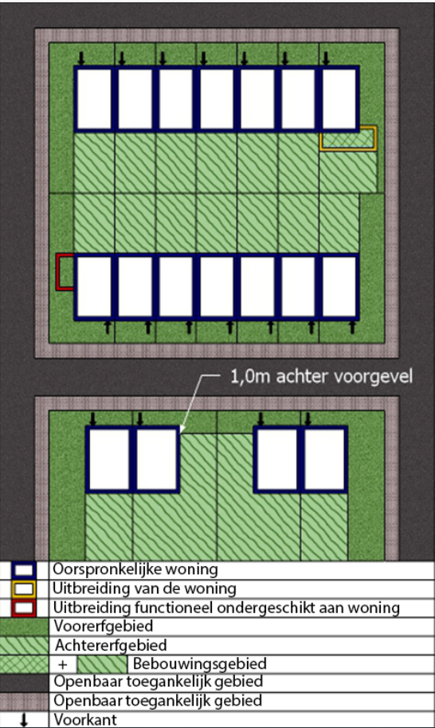

 | URL: https://iplo.nl/publish/pages/218916/remvuox.jpg
 | Alt-tekst: weergave van een achtererfgebied met een eenvoudige rechthoekige verkaveling.

 | Let op, deze uitleg geldt alleen voor eenvoudige verkaveling met loodrechte lijnen zoals aangegeven op de afbeelding. Op meer complexe situaties met schuine en/of bochtige wegen is het andere voorbeeld van toepassing.
 | Het achtererfgebied is een deel van het erf en begint achter een denkbeeldige lijn. Deze lijn doorkruist de woning op 1 meter achter de voorkant van de woning en loopt van daaruit evenwijdig met het openbaar toegankelijk gebied. In hoeksituaties loopt de lijn evenwijdig mee met het openbaar toegankelijk gebied aan de zijkant van het erf. Het erf loodrecht achter de woning is altijd achtererfgebied. Het erf aan de zijkant is dat alleen als naast het erf geen openbaar toegankelijk gebied ligt.

 | Het openbaar toegankelijk gebied bestaat uit:
 | • wegen
 | • pleinen
 | • voet- en fietspaden, behalve paden die alleen gebruikt worden voor de ontsluiting van percelen
 | • parken
 | • plantsoenen
 | • vaarwater

 | Voorbeeld: Achtererfgebied, complexe verkaveling
 | (Lees meer)
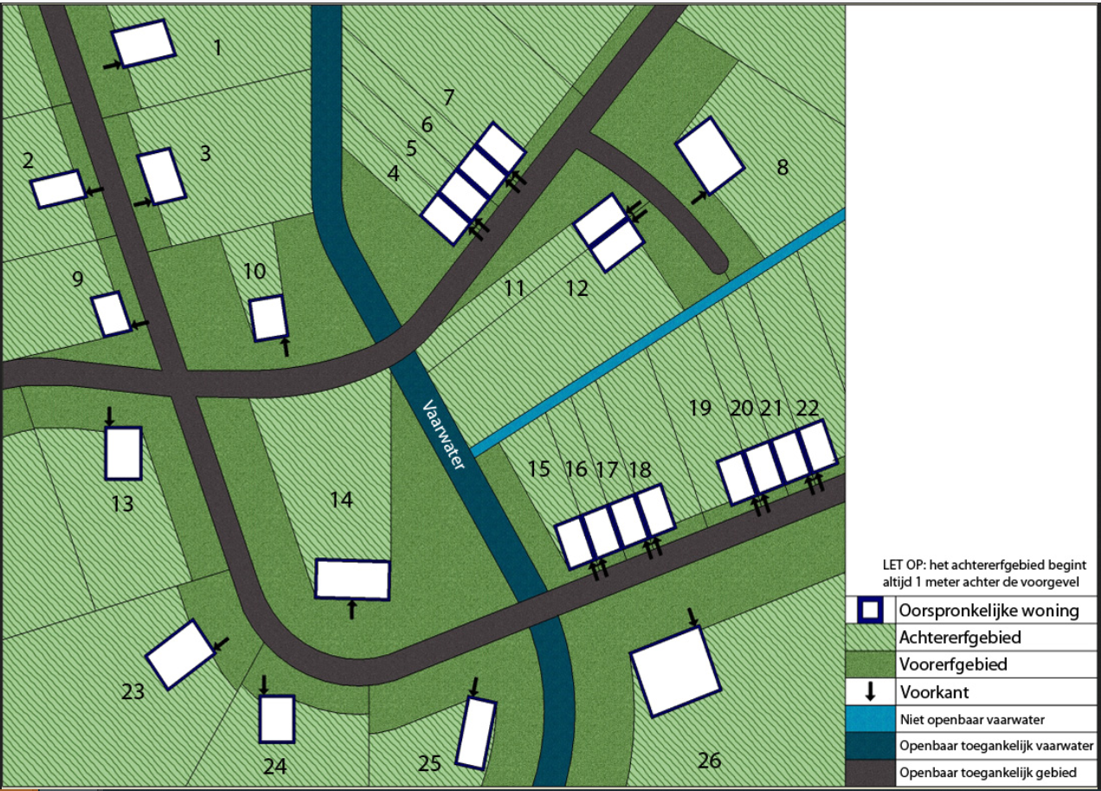

 | URL: https://iplo.nl/publish/pages/218916/u7k7hgo.jpg
 | Alt-tekst: weergave van een achtererfgebied met een complexe verkaveling.

 | Het achtererfgebied is een deel van het erf en begint achter een denkbeeldige lijn. Deze lijn doorkruist de woning op 1 meter achter de voorkant van de woning en loopt van daaruit evenwijdig met het openbaar toegankelijk gebied. De lijn kan de woning niet nogmaals kruisen en ook niet in het gebied achter de woning komen.
 | Op deze manier wordt ervoor gezorgd dat het deel van het erf loodrecht achter de woning altijd tot het achtererfgebied behoort. Door de schuine of bochtige wegen, vaarwater of ander openbaar gebied, kunnen delen van het erf aan de zijkant al dan niet tot het achtererfgebied behoren. Dat is geheel afhankelijk van de loop van het openbaar toegankelijk gebied.

 | Het openbaar toegankelijk gebied bestaat uit:
 | • wegen
 | • pleinen
 | • voet- en fietspaden, behalve paden die alleen gebruikt worden voor de ontsluiting van percelen
 | • parken
 | • plantsoenen
 | • vaarwater

 | Keuze opties
 | o Op het achtererfgebied
 | o Op het voorerfgebied
 | o Op zowel het achtererfgebied als het voorerfgebied

 | Vraag Monument aanwezig
 | è Vraag altijd stellen
 | è Ja/Nee
 | è Bron: Bbl artikel 2.30 lid 1
 | è Vragengroep: Monument/archeologisch monument en stads- of dorpsgezicht

 | Vraagtekst
 | Is er op het perceel een beschermd of voorbeschermd monument of archeologisch monument aanwezig?

 | Toelichting bij vraag
 | Iets is een beschermd monument of archeologisch monument als de gemeente, de provincie of het Rijk het heeft aangewezen als gemeentelijk monument, provinciaal monument of rijksmonument.
 | Vul hier ook ‘ja’ in als er een procedure tot aanwijzing als gemeentelijk, provinciaal of rijksmonument loopt. Dan is er sprake van een zogenoemd ‘voorbeschermd’ gemeentelijk monument, provinciaal monument of rijksmonument.

 | Of iets een gemeentelijk monument of provinciaal monument is, kunt u navragen bij de gemeente.
 | Of iets een rijksmonument is, kunt u opzoeken in het rijksmonumentenregister (https://monumentenregister.cultureelerfgoed.nl). In de omschrijving van het rijksmonument staat om welke onroerende zaak/onroerende zaken of welk terrein het gaat. U kunt ook contact opnemen met de Rijksdienst voor het Cultureel Erfgoed https://cultureelerfgoed.nl/contact/contactformulier).

 | Vraag Rijksbeschermd stads- of dorspgezicht
 | è Vraag altijd stellen
 | è Ja/Nee
 | è Bron: Bbl artikel 2.30 lid 3
 | è Vragengroep: Monument/archeologisch monument en stads- of dorpsgezicht

 | Vraagtekst
 | Vinden de voorgenomen bouwwerkzaamheden plaats in een rijksbeschermd stads- of dorpsgezicht?

 | Toelichting bij vraag
 | Rijksbeschermd stads- of dorpsgezicht
 | Het gaat hier om bouwwerkzaamheden binnen een door het Rijk aangewezen beschermd stads- of dorpsgezicht. Neem bij twijfel of voor meer informatie contact op met uw gemeente.

 | Vraag Bouwwerkzaamheden in, aan of op een monument
 | è Vraag stellen indien Monument aanwezig=Ja
 | è Ja/Nee
 | è Bron: Bbl artikel 2.30 lid 1
 | è Vragengroep: Monumenten

 | Vraagtekst
 | Gaat het om bouwwerkzaamheden in, aan of op het beschermde of voorbeschermde monument of archeologisch monument?

 | Toelichting bij vraag
 | Is dit het geval, dan is daarvoor waarschijnlijk (ook) een aparte omgevingsvergunning nodig. Vul hierna, afhankelijk van de status (gemeentelijk monument, provinciaal monument of rijksmonument), ook de vergunningcheck in voor de desbetreffende monumentenactiviteit.

 | Vraag Bouwwerkzaamheden nabij een monument
 | è Vraag stellen indien Bouwwerkzaamheden, in, aan of op een monument=Nee
 | è Ja/Nee
 | è Bron: Bruidsschat omgevingsplan artikel 22.30 lid 2b
 | è Vragengroep: Monumenten

 | Vraagtekst
 | Gaat het om bouwwerkzaamheden bij (naast of vlakbij) een (voor)beschermd monument of archeologisch monument?

 | Toelichting bij vraag
 | Iets is een beschermd monument of archeologisch monument als de gemeente, de provincie of het Rijk het heeft aangewezen als gemeentelijk monument, provinciaal monument of rijksmonument.
 | Vul hier ook ‘ja’ in als er een procedure tot aanwijzing als gemeentelijk, provinciaal of rijksmonument loopt. Dan is er sprake van een zogenoemd ‘voorbeschermd’ gemeentelijk monument, provinciaal monument of rijksmonument.

 | Vraag Werkzaamheden voorgevel of zijgevel
 | è Vraag stellen indien Rijksbeschermd stads- of dorspgezicht=Ja
 | è Ja/Nee
 | è Bron: Bbl artikel 2.30 lid 3b
 | è Vragengroep: Beschermd stads- of dorpsgezicht

 | Vraagtekst
 | Gaat u iets veranderen aan de voorgevel of de zijgevel van het gebouw?

 | Toelichting bij vraag
 | Vul “Nee” in als de bouwwerkzaamheden alleen plaatsvinden aan de achtergevel van het gebouw.

 | Vraag Werkzaamheden dakvlak aan de voor- of zijkant of plat dak
 | è Vraag stellen indien Rijksbeschermd stads- of dorspgezicht=Ja
 | è Ja/Nee
 | è Bron: Bbl artikel 2.30 lid 3b
 | è Vragengroep: Beschermd stads- of dorpsgezicht

 | Vraagtekst
 | Gaat u iets veranderen aan het dakvlak aan de voor- of zijkant van het gebouw of aan een plat dak?

 | Toelichting bij vraag
 | Vul “Nee” in als de bouwwerkzaamheden alleen plaatsvinden aan het achterdakvlak van het gebouw.

 | Vraag Bouwen achtergevel of achterdakvlak
 | è Vraag stellen indien Rijksbeschermd stads- of dorspgezicht=Ja
 | è Ja/Nee
 | è Bron: Bruidsschat omgevingsplan artikel 22.28 lid 3b
 | è Vragengroep: Beschermd stads- of dorpsgezicht

 | Vraagtekst
 | Gaat u iets veranderen aan de achtergevel of het achterdakvlak van het gebouw?

 | Vraag Achtergevel of achterdakvlak gekeerd naar openbaar toegankelijk gebied
 | è Vraag stellen indien Rijksbeschermd stads- of dorspgezicht=Ja
 | è Ja/Nee
 | è Bron: Bbl artikel 2.30 lid 3b onder 3
 | è Vragengroep: Beschermd stads- of dorpsgezicht

 | Vraagtekst
 | Is de achtergevel of het achterdakvlak gekeerd naar openbaar toegankelijk gebied?

 | Toelichting bij vraag
 | Wat is openbaar toegankelijk gebied?
 | De volgende gebieden kunnen een openbaar toegankelijk gebied zijn
 | • wegen
 | • pleinen
 | • voet- en fietspaden, behalve paden die alleen gebruikt worden voor de ontsluiting van percelen
 | • parken
 | • plantsoenen
 | • vaarwater

 | Conclusies
 | Vergunningplicht indien
Nieuwe tekst toegevoegd | • Onderhoud = Nee EN
 | • Welk deel gebouw wijziging =Ander bouwwerk OF
 | • Welke gevel hoofdgebouw wijziging = Voorgevel OF
 | • Zijgevel openbaar toegankelijk gebied =Ja OF
 | • Gevel bij een hoofdgebouw behorend bouwwerk = Op het voorerfgebied OF
 | • Gevel bij een hoofdgebouw behorend bouwwerk = Op zowel het achtererfgebied als het voorerfgebied OF
 | • Bouwwerkzaamheden in, aan of op een monument=Ja OF
 | • Bouwwerkzaamheden nabij een monument=Ja OF
 | • Werkzaamheden aan of op de voorgevel of zijgevel =Ja OF
 | • Werkzaamheden dakvlak aan voor- of zijkant of plat dak=Ja OF
 | • Werkzaamheden aan of op de achtergevel of achterdakvlak=Nee OF
 | • Achtergevel of achterdakvlak gekeerd naar openbaar toegankelijk gebied=Ja

 | Toelichting bij conclusie bij vergunningplicht:
 | De gemeente gaat beoordelen of uw (ver)bouwplannen voldoen aan de regels in het omgevingsplan. In het omgevingsplan legt de gemeente vast wat er met de ruimte in de gemeente mag gebeuren. Bijvoorbeeld waar woningen of bedrijven mogen komen en welke afmetingen die mogen hebben.

 | Plichtenvrij indien
Nieuwe tekst toegevoegd | • Vergunningplicht=Nee OF
 | • Onderhoud = Ja

 | Toelichting bij conclusie bij plichtenvrij:
 | • Geen toelichting aanwezig

 | Voorbehoud bij conclusie plichtenvrij:
 | Het bouwwerk mag niet ernstig ontsierend zijn, als dit in het omgevingsplan is bepaald. Kijk voor de regels over ernstige ontsiering van het uiterlijk van bouwwerken in het omgevingsplan. Deze regels worden ook wel het repressief welstandsvereiste genoemd. Neem bij twijfel contact op met de gemeente.

